关系图
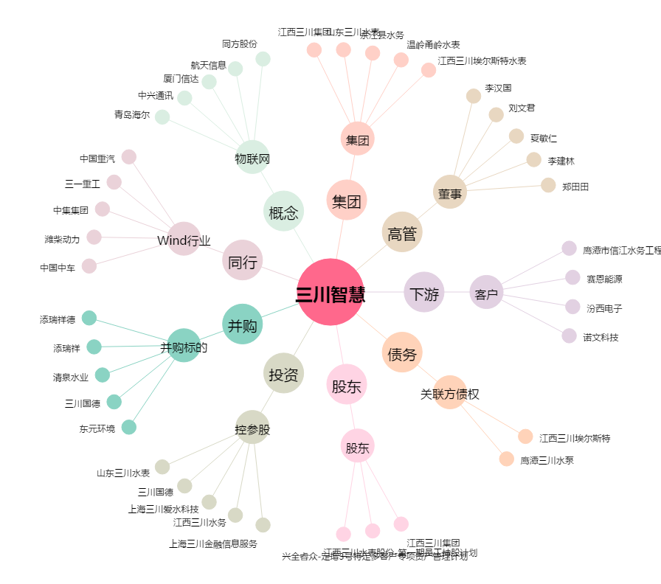
三川智慧[300066.SZ] - 关系概览图

